現況照片提供
擬設置基地現況可行性自我評估檢核表
位置 | 基地現況照片 | 遮蔭狀況簡述 | 拍攝位置 | 擬設置基地區域鄰近植栽現況 | 面臨狀況說明 ※若前項第5點無樹木問題則不必填此欄
東 | 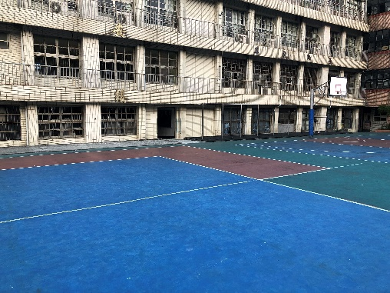 | 無遮蔭 | 由基地中心向東拍攝 | 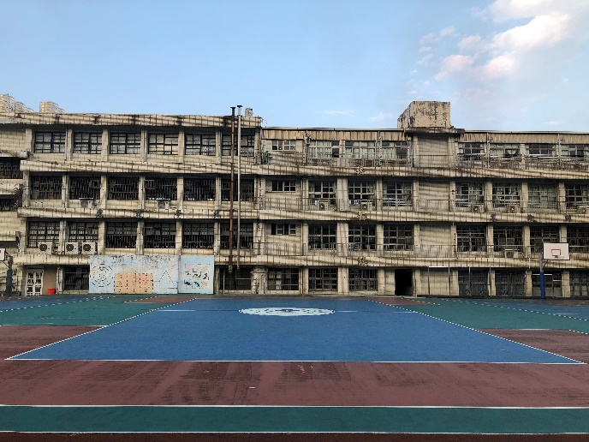 | 狀況照片： 情形說明： | 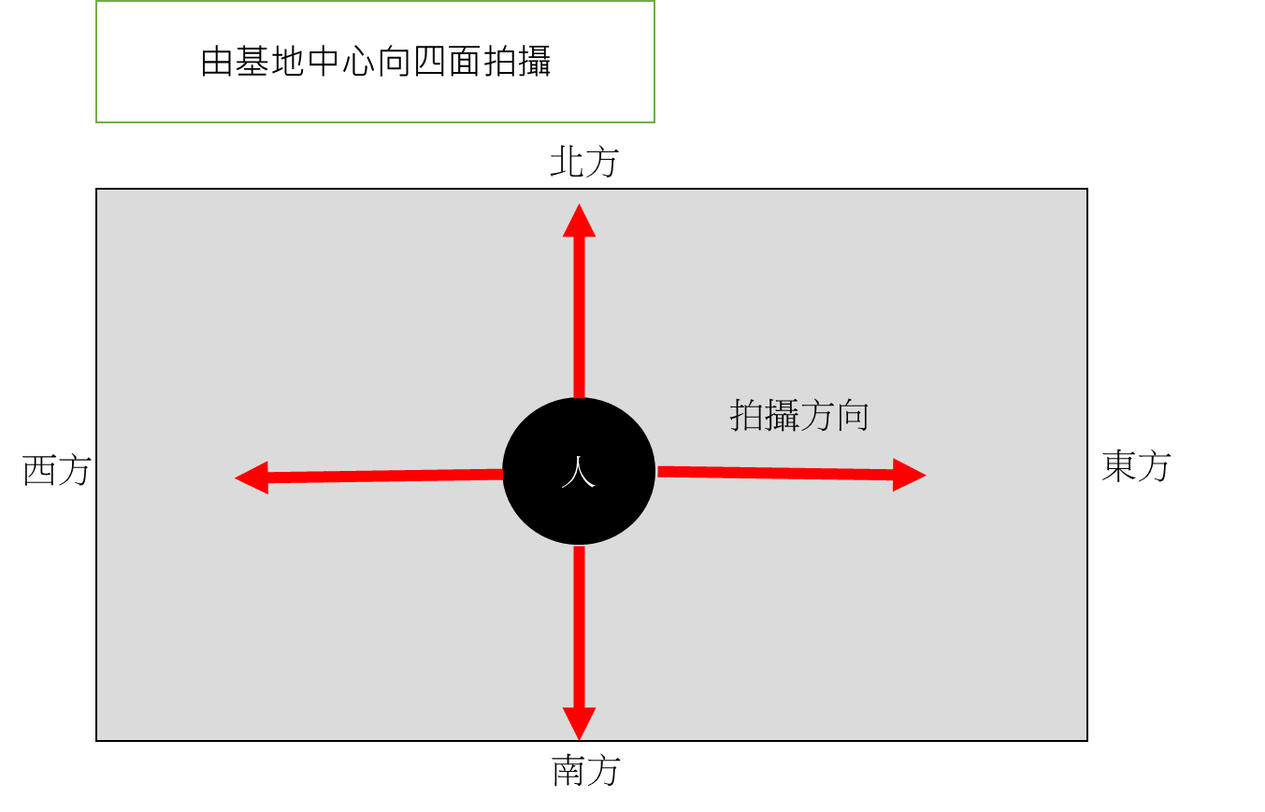
西 | 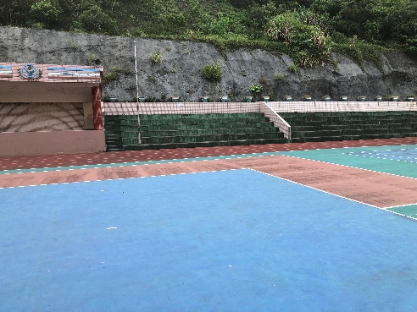 | 無遮蔭 | 由基地中心向西面拍攝 | 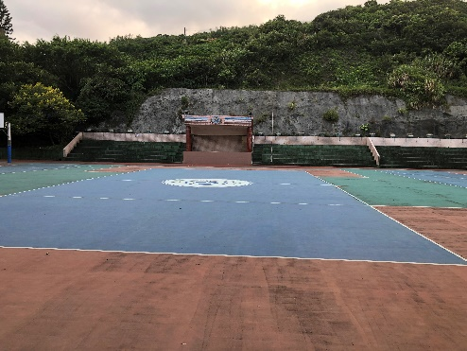
南 | 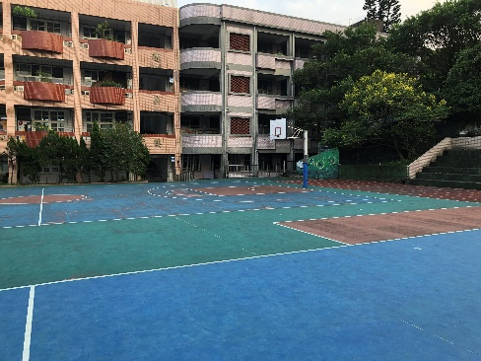 | 無遮蔭 | 由基地中心向南面拍攝 | 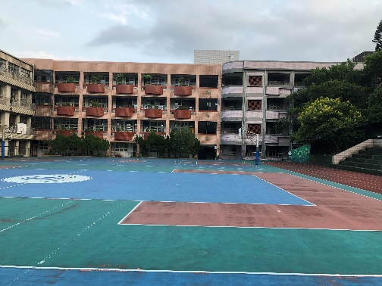
北 | 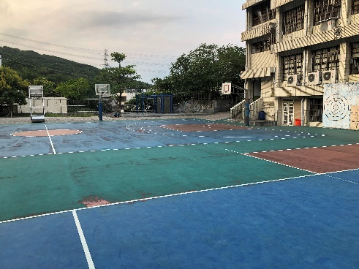 | 無遮蔭 | 由基地中心向北面拍攝 | 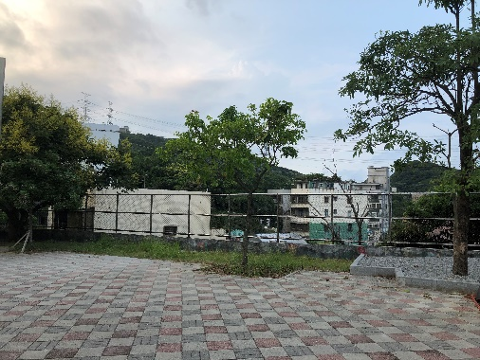

擬設置基地google空拍地圖
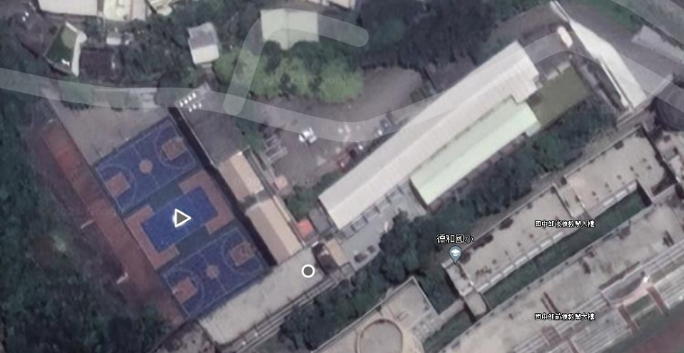

 | 填表人： |  | 校長：

